data
右上に
右上に
特売終了日
右上に
右上に
特売終了日
を表示
を表示
を表示
を表示
出力
出力
出力
出力
ver. 1.0.0
colab
colab
colab
colab
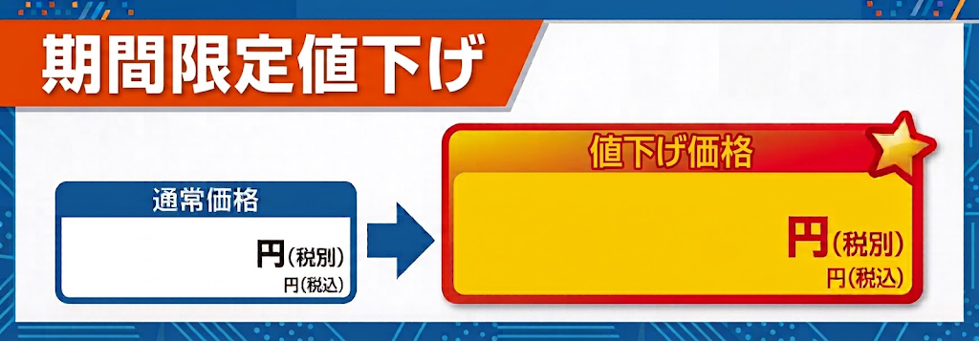  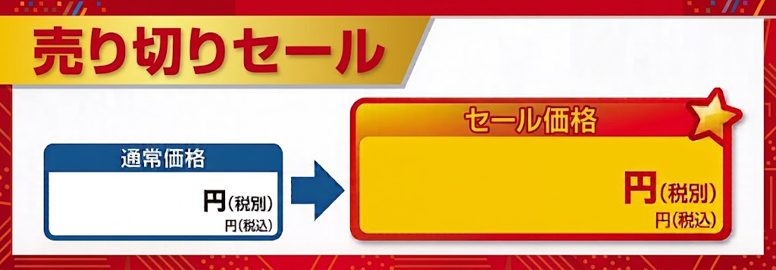 JAN | 商品名 | マスタ売価 | レジ売価 | 消費税率 | 特売終了日
4539780009584 | ファイヤーシェフボンベ 250g×3本 FS-MX1 | 399 | 299 | 10% | 2027-08-08
4550668374815 | LEDシーリングライト 6畳調光 MX45-A06DX | 4,999 | 4,199 | 10% | 2027-06-08
4901080065018 | アース製薬 虫コロリアース 凍らすジェット 300ml | 1,299 | 1,199 | 10% | 2025-03-03
4902201415040 | ネスレ日本 エクセラ ボトルコーヒー 甘さひかえめ 900ml | 119 | 109 | 8% | 2025-06-05
4902102114998 | コカ・コーラ カフェ ボトルコーヒー 甘さひかえめ 950ml | 119 | 109 | 8% | 2026-09-03
4901201146657 | UCC 職人の珈琲 ミルクに最適 900ml | 109 | 99 | 8%
4901201146596 | UCC 職人の珈琲 無糖 900ml | 109 | 99 | 8%
4902201411110 | ネスレ日本 エクセラ ボトルコーヒー 無糖 900ml | 119 | 109 | 8%
4902102114981 | コカ・コーラ カフェ ボトルコーヒー 無糖 950ml | 119 | 109 | 8%
4974305218995 | 象印 ホットプレート EA-DE10-BA ブラック | 10990 | 10000 | 10%
4562350985209 | ヒロ・コーポレーション 2WAYクッキングプレート HT-551 | 3999 | 2999 | 10%
4981747079152 | コイズミ マイナスイオンドライヤー KHD9820W | 2499 | 2000 | 10%
4904530408038 | 東芝 紙パック式クリーナー VC-PH9-R グレンレッド | 19990 | 16000 | 10%
4562350993037 | ガラスケトル HKG-012BMX | 2499 | 1500 | 10%
4974305216410 | 象印 VE電気まほうびん 3.0L CV-GB30-TA ブラウン | 13990 | 12990 | 10%
4981747081322 | 小泉成器 遠赤オーブントースター ホワイト KOS1205W | 4999 | 4799 | 10%
4967576631099 | アイリスオーヤマ 圧力IH炊飯炊飯ジャー 5.5合 ブラック RC-PDA50-B ブラック | 17990 | 15990 | 10%
4983771838835 | ツインモニター付きポータブルDVDプレーヤー | 12000 | 6000 | 10% | 2026-12-12
4901301381118 | 花王 クリアクリーン フレッシュシトラス BIGサイズ 170g | 299 | 279 | 10%
4902102137065 | コカ・コーラ 350ml | 89 | 84 | 8%
4902102140539 | コカ・コーラ コカ・コーラゼロ 350ml | 89 | 74 | 8%

menu

ver. 1.0.0
独自のデザインの二重価格表示POPを
一度に複数作成できます

